Mayo-2017
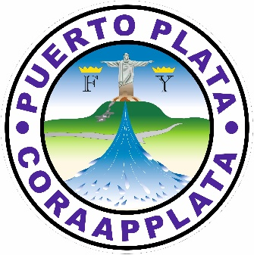
CORPORACION DE ACUEDUDTOS Y ALCANTARILLADOS DE PUERTO PLATA
(CORAAPPLATA)
Oficina de Libre Acceso a la Información (OAI)
Estadisticas

Mayo-2017

Mes | Solicitudes realizadas | Solicitudes atendidas | Tiempo promedio de respuesta (en días) | Porcentaje de solicitudes atendidas
Mayo | 0 | 0 | 0 | 100.00%

Total | 0 |  | 0 | 100.00%

No se realizon solicitud a la Oficina de Libre Acceso a la Informacion en el Mes de Mayo 2017

